Sheet1
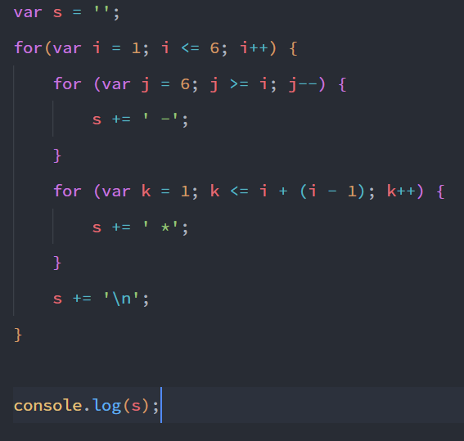 |  |  |  | 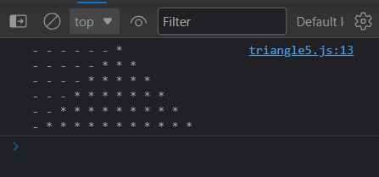

TABEL PENELUSURAN NESTED IF

 | Nilai Awal i = 1, J |  | Nilai Awal j = 6 |  |  |  | Nilai Awal k = 1
 | i | i <= 6 | j | j >= i | Process | Output | k | e = i + (i - 1) | k <= e | Process | Output
1 | 1 | TRUE | 6 | TRUE | - | - - - - - - | 1 | 1 | TRUE | * | - - - - - - *
 | 1 | TRUE | 5 | TRUE | - - |  | 2 | 1 | FALSE
 | 1 | TRUE | 4 | TRUE | - - - |  | 3 | 1 | FALSE
 | 1 | TRUE | 3 | TRUE | - - - - |  | 4 | 1 | FALSE
 | 1 | TRUE | 2 | TRUE | - - - - - |  | 5 | 1 | FALSE
 | 1 | TRUE | 1 | TRUE | - - - - - - |  | 6 | 1 | FALSE
 | 1 | TRUE | 0 | FALSE |  |  | 7 | 1 | FALSE

2 | 2 | TRUE | 6 | TRUE | - | - - - - - | 1 | 3 | TRUE | * | - - - - * * *
 | 2 | TRUE | 5 | TRUE | - - |  | 2 | 3 | TRUE | **
 | 2 | TRUE | 4 | TRUE | - - - |  | 3 | 3 | TRUE | ***
 | 2 | TRUE | 3 | TRUE | - - - - |  | 4 | 3 | FALSE
 | 2 | TRUE | 2 | TRUE | - - - - - |  | 5 | 3 | FALSE
 | 2 | TRUE | 1 | FALSE |  |  | 6 | 3 | FALSE
 | 2 | TRUE | 0 | FALSE |  |  | 7 | 3 | FALSE

3 | 3 | TRUE | 6 | TRUE | - | - - - - | 1 | 5 | TRUE | * | - - - - * * * * *
 | 3 | TRUE | 5 | TRUE | - - |  | 2 | 5 | TRUE | **
 | 3 | TRUE | 4 | TRUE | - - - |  | 3 | 5 | TRUE | ***
 | 3 | TRUE | 3 | TRUE | - - - - |  | 4 | 5 | TRUE | ****
 | 3 | TRUE | 2 | FALSE |  |  | 5 | 5 | TRUE | *****
 | 3 | TRUE | 1 | FALSE |  |  | 6 | 5 | FALSE
 | 3 | TRUE | 0 | FALSE |  |  | 7 | 5 | FALSE

4 | 4 | TRUE | 6 | TRUE | - | - - - | 1 | 7 | TRUE | * | - - - * * * * * * *
 | 4 | TRUE | 5 | TRUE | - - |  | 2 | 7 | TRUE | **
 | 4 | TRUE | 4 | TRUE | - - - |  | 3 | 7 | TRUE | ***
 | 4 | TRUE | 3 | FALSE |  |  | 4 | 7 | TRUE | ****
 | 4 | TRUE | 2 | FALSE |  |  | 5 | 7 | TRUE | *****
 | 4 | TRUE | 1 | FALSE |  |  | 6 | 7 | TRUE | ******
 | 4 | TRUE | 0 | FALSE |  |  | 7 | 7 | TRUE | *******

5 | 5 | TRUE | 6 | TRUE | - | - - | 1 | 9 | TRUE | * | - - * * * * * * * * *
 | 5 | TRUE | 5 | TRUE | - - |  | 2 | 9 | TRUE | **
 | 5 | TRUE | 4 | FALSE |  |  | 3 | 9 | TRUE | ***
 | 5 | TRUE | 3 | FALSE |  |  | 4 | 9 | TRUE | ****
 | 5 | TRUE | 2 | FALSE |  |  | 5 | 9 | TRUE | *****
 | 5 | TRUE | 1 | FALSE |  |  | 6 | 9 | TRUE | ******
 | 5 | TRUE | 0 | FALSE |  |  | 7 | 9 | TRUE | *******
 | 5 | TRUE | -1 | FALSE |  |  | 8 | 9 | TRUE | ********
 | 5 | TRUE | -2 | FALSE |  |  | 9 | 9 | TRUE | *********
 | 5 | TRUE | -3 | FALSE |  |  | 10 | 9 | FALSE
 | 5 | TRUE | -4 | FALSE |  |  | 11 | 9 | FALSE

6 | 6 | TRUE | 6 | TRUE | - | - | 1 | 11 | TRUE | * | - * * * * * * * * * * *
 | 6 | TRUE | 5 | FALSE |  |  | 2 | 11 | TRUE | **
 | 6 | TRUE | 4 | FALSE |  |  | 3 | 11 | TRUE | ***
 | 6 | TRUE | 3 | FALSE |  |  | 4 | 11 | TRUE | ****
 | 6 | TRUE | 2 | FALSE |  |  | 5 | 11 | TRUE | *****
 | 6 | TRUE | 1 | FALSE |  |  | 6 | 11 | TRUE | ******
 | 6 | TRUE | 0 | FALSE |  |  | 7 | 11 | TRUE | *******
 | 6 | TRUE | -1 | FALSE |  |  | 8 | 11 | TRUE | ********
 | 6 | TRUE | -2 | FALSE |  |  | 9 | 11 | TRUE | *********
 | 6 | TRUE | -3 | FALSE |  |  | 10 | 11 | TRUE | **********
 | 6 | TRUE | -4 | FALSE |  |  | 11 | 11 | TRUE | ***********
 | 6 | TRUE | -5 | FALSE |  |  | 12 | 11 | FALSE
 | 6 | TRUE | -6 | FALSE |  |  | 13 | 11 | FALSE

7 | 7 | FALSE | 6 | FALSE |  |  | 1 | 13 | FALSE
 | 7 | FALSE | 5 | FALSE |  |  | 2 | 13 | FALSE
 | 7 | FALSE | 4 | FALSE |  |  | 3 | 13 | FALSE
 | 7 | FALSE | 3 | FALSE |  |  | 4 | 13 | FALSE
 | 7 | FALSE | 2 | FALSE |  |  | 5 | 13 | FALSE
 | 7 | FALSE | 1 | FALSE |  |  | 6 | 13 | FALSE
 | 7 | FALSE | 0 | FALSE |  |  | 7 | 13 | FALSE
 | 7 | FALSE | -1 | FALSE |  |  | 8 | 13 | FALSE
 | 7 | FALSE | -2 | FALSE |  |  | 9 | 13 | FALSE
 | 7 | FALSE | -3 | FALSE |  |  | 10 | 13 | FALSE
 | 7 | FALSE | -4 | FALSE |  |  | 11 | 13 | FALSE
 | 7 | FALSE | -5 | FALSE |  |  | 12 | 13 | FALSE
 | 7 | FALSE | -6 | FALSE |  |  | 13 | 13 | FALSE

